Sheet1
北京探路者户外用品股份有限公司核价单
款式图 | 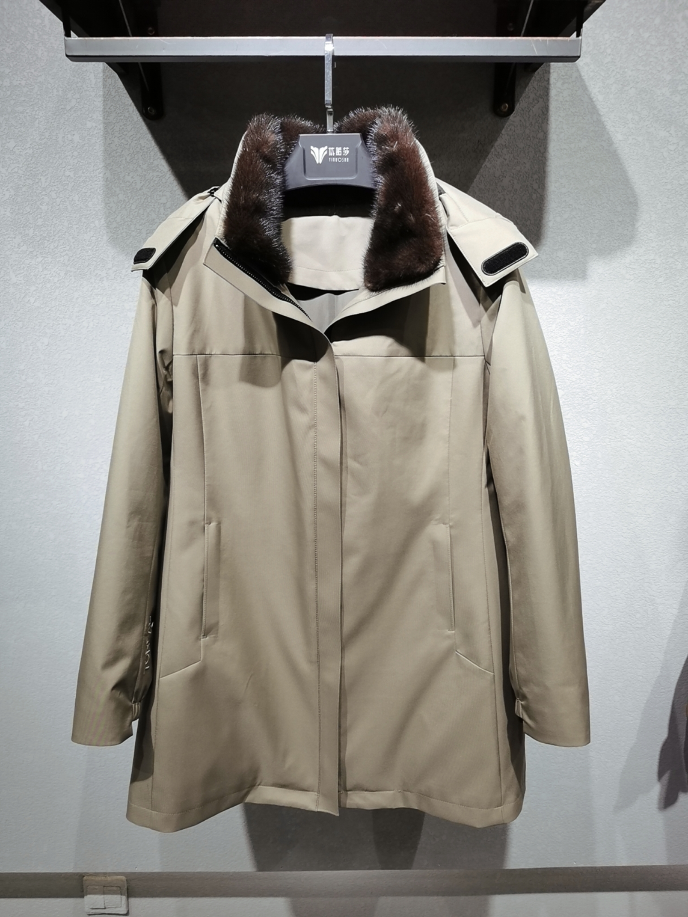 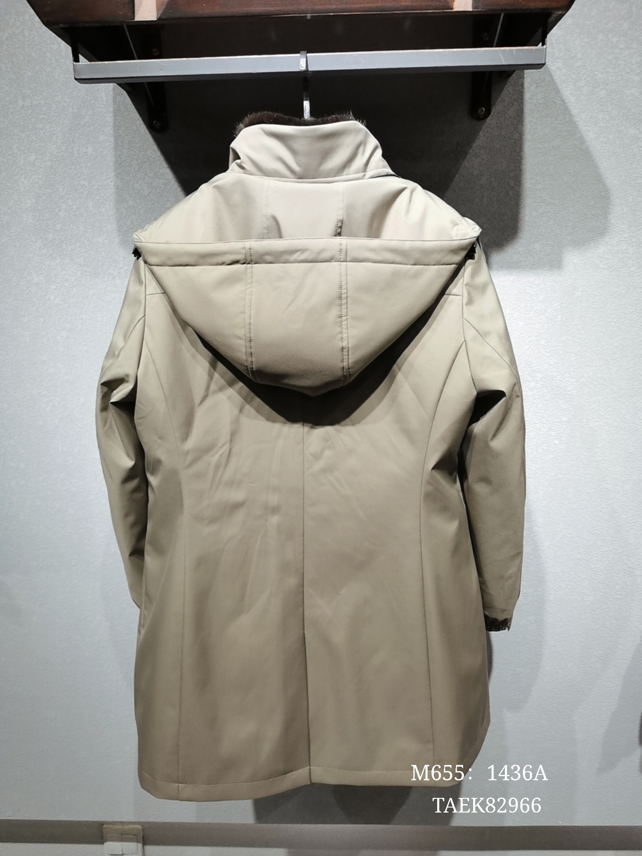 贴上正反面款式图、或者照片 |  |  |  |  | 款式名称： | 82966 |  | 渠道： |  | 开发季： |  | 生产工厂：
 |  |  |  |  |  | 成衣编号： | 82966 |  | 品牌： |  | 开发类型： |  | 生产数量：
 |  |  |  |  |  | 设计师： | 刘 |  | 事业部： |  | 开发工厂： |  | 审核日期：
 |  |  |  |  |  | 开发员： | 刘 |  | 系列： |  | 制单日期：
 | 物 料 信 息 |  |  |  |  |  |  |  | 采 购 信 息
序号 | 物料类型 | 物料名称 | 物料编号 | 成分 | 应用部位 | 规格1（面料可裁幅宽、辅料型号等） | 规格2（面料克重、辅料长度等） | 单位 | 单耗 | 损耗 | 单价 | 金额(元) | 费用占比 | 供应商
1 | 面料 | 1436A | 1436A | 100%锦纶 |  |  |  | 米 | 3.000 | 100% | 45.0000000 | ¥135.00 | 15.00%
2 | 里布 | D11-419 | D11-419 |  |  |  |  | 米 | 3.800 | 100% | 5.0000000 | ¥19.00 | 2.11%
3 | 拉链 |  |  |  |  |  |  | 条 | 1.000 | 100% | 8.0000000 | ¥8.00 | 0.89%
4 | 其它付料 |  |  |  |  |  |  |  | 1.000 | 100% | 48.0000000 | ¥48.00
5 | 兔毛内胆 |  |  |  |  |  |  |  | 1.000 | 100% | 100.0000000 | ¥100.00
6 | 貂领 |  |  |  |  |  |  |  | 1.000 | 100% | 200.0000000 | ¥200.00
7 | 吊牌及包装 |  |  |  |  |  |  |  | 10.000 | 100% | 1.0000000 | ¥10.00 | 1.11%
8 | 厂供物料 |  |  |  |  |  |  |  |  | 103% | 0.6000000 | ¥0.00 | 0.00%
9 | OEM款式 | LOP价格(直接人工+税金+利润+运费) |  |  |  |  |  |  | 1.000 | 100% | 380.0000000 | ¥380.00 | 42.22%
10 | 最低起订量 |  |  |  |  |  |  |  |  |  |  | ¥900.00

 | 行数可自行添加；LOP按照5000-7999件的订单量计算。 运费参考：仓库地点天津、太仓各占一半. 物料类型一列可更改内容。

